使い方
アルバイト日程管理表の使い方

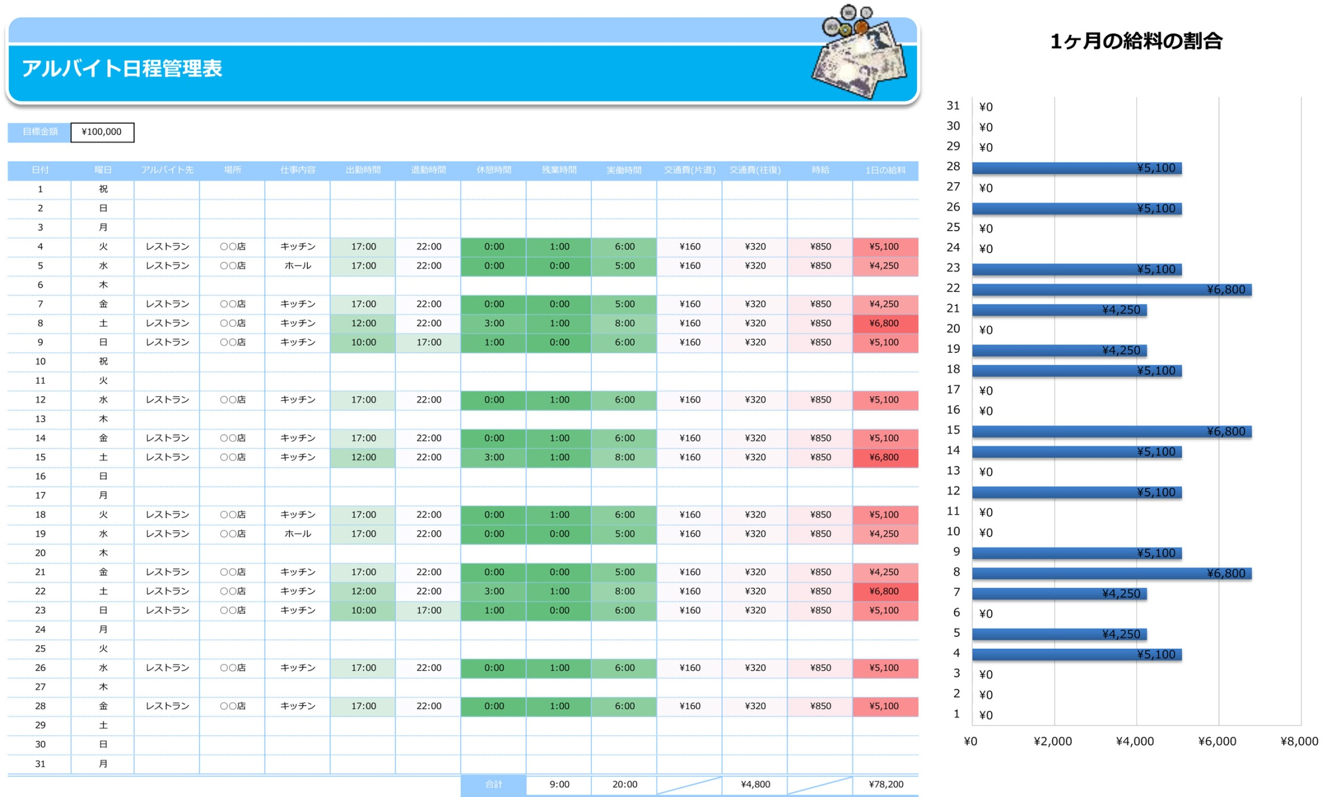
目標金額を半角英数で入力してください。
1
日付・曜日を入力してください。
2
実働時間・１日の給料合計および
それぞれの数値の合計が自動表示されます。
アルバイトをした日とその金額が
グラフに自動表示されます。
アルバイト先や仕事内容、出退勤・休憩・残業時間をそれぞれ半角英数で入力してください。
3
交通費・時給を
入力してください。
4

Sheet1
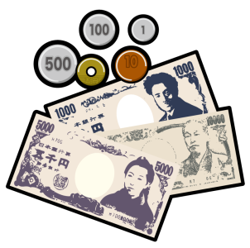
1ヶ月の給料の割合
 | 1日の給料
 | ¥0
 | ¥0
 | ¥0
 | ¥5,100
 | ¥4,250
 | ¥0
 | ¥4,250
 | ¥6,800
 | ¥5,100
 | ¥0
 | ¥0
 | ¥5,100
 | ¥0
 | ¥5,100
 | ¥6,800
 | ¥0
 | ¥0
 | ¥5,100
 | ¥4,250
 | ¥0
 | ¥4,250
 | ¥6,800
 | ¥5,100
 | ¥0
 | ¥0
 | ¥5,100
 | ¥0
 | ¥5,100
 | ¥0
 | ¥0
 | ¥0

アルバイト日程管理表

目標金額 | ¥100,000

日付 | 曜日 | アルバイト先 | 場所 | 仕事内容 | 出勤時間 | 退勤時間 | 休憩時間 | 残業時間 | 実働時間 | 交通費(片道) | 交通費(往復) | 時給 | 1日の給料
2011-01-01 | 祝
2011-01-02 | 40545
2011-01-03 | 40546
2011-01-04 | 40547 | レストラン | ○○店 | キッチン | 17:00:00 | 22:00:00 | 0:00:00 | 1:00:00 | 6:00:00 | ¥160 | ¥320 | ¥850 | ¥5,100
2011-01-05 | 40548 | レストラン | ○○店 | ホール | 17:00:00 | 22:00:00 | 0:00:00 | 0:00:00 | 5:00:00 | ¥160 | ¥320 | ¥850 | ¥4,250
2011-01-06 | 40549
2011-01-07 | 40550 | レストラン | ○○店 | キッチン | 17:00:00 | 22:00:00 | 0:00:00 | 0:00:00 | 5:00:00 | ¥160 | ¥320 | ¥850 | ¥4,250
2011-01-08 | 40551 | レストラン | ○○店 | キッチン | 12:00:00 | 22:00:00 | 3:00:00 | 1:00:00 | 8:00:00 | ¥160 | ¥320 | ¥850 | ¥6,800
2011-01-09 | 40552 | レストラン | ○○店 | キッチン | 10:00:00 | 17:00:00 | 1:00:00 | 0:00:00 | 6:00:00 | ¥160 | ¥320 | ¥850 | ¥5,100
2011-01-10 | 祝
2011-01-11 | 40554
2011-01-12 | 40555 | レストラン | ○○店 | キッチン | 17:00:00 | 22:00:00 | 0:00:00 | 1:00:00 | 6:00:00 | ¥160 | ¥320 | ¥850 | ¥5,100
2011-01-13 | 40556
2011-01-14 | 40557 | レストラン | ○○店 | キッチン | 17:00:00 | 22:00:00 | 0:00:00 | 1:00:00 | 6:00:00 | ¥160 | ¥320 | ¥850 | ¥5,100
2011-01-15 | 40558 | レストラン | ○○店 | キッチン | 12:00:00 | 22:00:00 | 3:00:00 | 1:00:00 | 8:00:00 | ¥160 | ¥320 | ¥850 | ¥6,800
2011-01-16 | 40559
2011-01-17 | 40560
2011-01-18 | 40561 | レストラン | ○○店 | キッチン | 17:00:00 | 22:00:00 | 0:00:00 | 1:00:00 | 6:00:00 | ¥160 | ¥320 | ¥850 | ¥5,100
2011-01-19 | 40562 | レストラン | ○○店 | ホール | 17:00:00 | 22:00:00 | 0:00:00 | 0:00:00 | 5:00:00 | ¥160 | ¥320 | ¥850 | ¥4,250
2011-01-20 | 40563
2011-01-21 | 40564 | レストラン | ○○店 | キッチン | 17:00:00 | 22:00:00 | 0:00:00 | 0:00:00 | 5:00:00 | ¥160 | ¥320 | ¥850 | ¥4,250
2011-01-22 | 40565 | レストラン | ○○店 | キッチン | 12:00:00 | 22:00:00 | 3:00:00 | 1:00:00 | 8:00:00 | ¥160 | ¥320 | ¥850 | ¥6,800
2011-01-23 | 40566 | レストラン | ○○店 | キッチン | 10:00:00 | 17:00:00 | 1:00:00 | 0:00:00 | 6:00:00 | ¥160 | ¥320 | ¥850 | ¥5,100
2011-01-24 | 40567
2011-01-25 | 40568
2011-01-26 | 40569 | レストラン | ○○店 | キッチン | 17:00:00 | 22:00:00 | 0:00:00 | 1:00:00 | 6:00:00 | ¥160 | ¥320 | ¥850 | ¥5,100
2011-01-27 | 40570
2011-01-28 | 40571 | レストラン | ○○店 | キッチン | 17:00:00 | 22:00:00 | 0:00:00 | 1:00:00 | 6:00:00 | ¥160 | ¥320 | ¥850 | ¥5,100
2011-01-29 | 40572
2011-01-30 | 40573
2011-01-31 | 40574
 |  |  |  |  |  |  | 合計 | 9:00:00 | 1900-01-03 20:00:00 |  | ¥4,800 |  | ¥78,200

